Monitoreo de Riesgos
 |  |  | PLANEACIÓN INSTITUCIONAL |  |  |  |  |  |  |  |  |  |  |  |  |  |  |  |  |  | PÁGINA 4 DE 5
F - PL - 13 |  |  | MAPA DE RIESGOS INSTITUCIONAL |  |  |  |  |  |  |  |  |  |  |  |  |  |  |  |  |  | VERSIÓN: 7.0

NOMBRE DEL PROCESO |  |  | Comunicación institucional |  |  |  |  |  |  | VIGENCIA |  | 2025
DEPENDENCIA/GRUPO/OFICINA |  |  | Grupo de Comunicaciones e Imagen Institucional Grupo de Mercadeo y Protocolo Institucional Grupo de Prensa y Medios de Representación Institucional |  |  |  |  |  |  | NOMBRE Y CARGO DEL LÍDER |  | Juliana Patricia Silva Niña_ Coordiandor grupo de comunicaciones e imagen institucional

IDENTIFICACIÓN DEL RIESGO |  |  |  |  |  |  | PLAN DE ACCIÓN |  |  | MONITOREO DE RIESGOS
No. Riesgo | Categoría del Riesgo | Clasificación del Riesgo | Descripción del Riesgo | Factores | Causas | Consecuencias | Acciones | Responsable | Periodicidad | 1er Monitoreo Enero-Febrero- Marzo- Abril |  |  |  | 2do Monitoreo Mayo- Junio- Julio- Agosto |  |  |  | 3er Monitoreo Septiembre- Octubre- Noviembre- Diciembre
 |  |  |  |  |  |  |  |  |  | Materialización del Riesgo | Actividades realizadas | Evidencias | Estado | Materialización del Riesgo | Actividades realizadas | Evidencias | Estado | Materialización del Riesgo | Actividades realizadas | Evidencias | Estado
1 | SEGURIDAD DE LA INFORMACIÓN | Usuarios, productos y practicas , organizacionales | 1. Uso de información no autorizada. | Factores Internos (Debilidades) | 1. Desconocimiento por parte del personal del manejo de la información. | 1. Demandas | 1. Socialización de los parámetros del Protocolo de Comunicaciones institucional. | Coordinador del Grupo de Trabajo de Comunicaciones e Imagen Institucional Secretaria General | Anual |  | Envío de correo electronico al personal Administrativo sobre el proceso de solicitudes a comunicaciones parte fundamenta del protoclo de Comunicaciones Institucional. | Envpio de Correo 14 de Febrero 2025 | Finalizado
 |  |  |  | 0 | 2. Incorrecta inducción del puesto de trabajo. | 2. Mala imagen institucional | 0 | 0 | 0
 |  |  |  | 0 | 3. Falta de control en el manejo de la información. | 3. Hallazgos en auditorías | 0 | 0 | 0

2 | SEGURIDAD DE LA INFORMACIÓN | Fallas Tecnológicas | 2. Pérdida de información en áreas de gestión relacionadas con el Proceso de Comunicación Institucional. | Factores Internos (Debilidades) | 1. No implementación de directrices de TRD de manera digital. | 1. Reprocesos | 1.Organización de la TRD del proceso en archivo digital | Coordinador Grupo Prensa y Medios de Representación Institucional | Semestral |  | 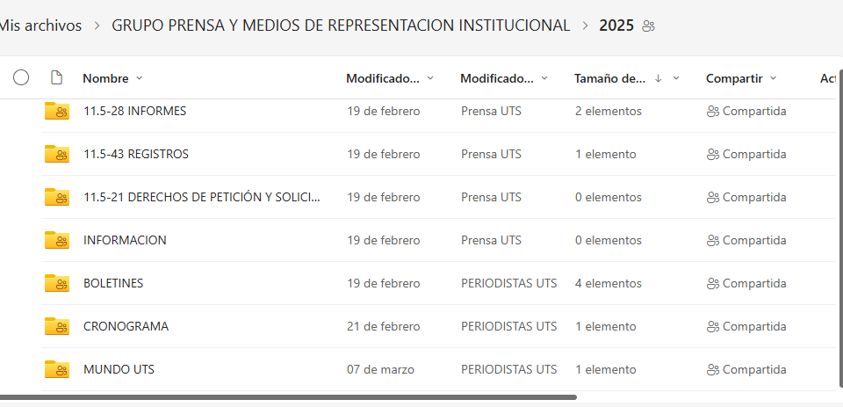 Se tiene organizado según el porceso de archivo digital . | https://outlook.office.com/host/377c982d-9686-450e-9a7c-22aeaf1bc162/7211f19f-262a-42eb-a02e-289956491741 | En curso
 |  |  |  | 0 | 2. Error humano. | 2. Llamados de atención | 2. Alimentación continua del archivo digital | Coordinador Grupo Prensa y Medios de Representación Institucional | Semanal |  | Se mantiene alimentado de manera permanente. | https://outlook.office.com/host/377c982d-9686-450e-9a7c-22aeaf1bc162/7211f19f-262a-42eb-a02e-289956491741 | En curso
 |  |  |  | 0 | 3. Virus externo. | 3. Gastos extra | 0 | 0 | 0

3 | GESTIÓN | Usuarios, productos y practicas , organizacionales | 3. Incumplimiento de cronogramas de actividades programados con Instituciones Educativas | Factores Internos (Debilidades) | 1. Disminución de personal en la dependencia | 2. Proyección de una mala imagen de la institución | 1. Consolidar solicitudes de IE | Coordinador Grupo de Mercadeo y Protocolo Institucional | Semanal |  | Se recibieron 5 invitaciones a Ferias universitarias, 2 solicitudes de colegios para presentar pruebas de orientación vocacional y profesional , 4 socializaciones de la oferta académica 1 Camino a la U | correos electrónicos recibidos invitaciones a través de grupo de WhatsApp. | En curso
 |  |  |  | 0 | 0 | 0 | 2. Alimentar cronograma mensual | Coordinador Grupo de Mercadeo y Protocolo Institucional | Semanal
 |  |  |  | 0 | 0 | 0 | 0 | 0 | 0
 |  |  |  | 0 | 0 | 0 | 0 | 0 | 0
 |  |  |  | 0 | 0 | 0 | 0 | 0 | 0
 |  |  |  | 0 | 0 | 0 | 0 | 0 | 0
4 | GESTIÓN | Fallas Tecnológicas | 4. Pérdida de la señal de la emisora. | Factores Internos (Debilidades) | 1. Fallas de los equipos de emisión. | 1. Reproceso | 1. Programar mantenimientos del equipo de la emisora. | Coordinador Grupo Prensa y Medios de Representación Institucional | Semestral |  | Se le realizó seguimiento al mantemiento de equipos y se cerró y se l e dio cumplimiento. | Docmento de seguimiento. | Finalizado
 |  |  |  | 0 | 2. Fallas de los equipos de transmisión. | 2. Mala imagen Institucional | 2. Informar a la Oficina de Infraestructura la pérdida de la señal de la emisora. | Coordinador Grupo Prensa y Medios de Representación Institucional | Mensual |  | Se le realizó seguimiento al mantemiento de equipos y se cerró y se l e dio cumplimiento. | Docmento de seguimiento. | Finalizado
 |  |  |  | 0 | 3. Corte de energía | 3. Sanciones del MINTIC | 0 | 0 | 0
 |  |  |  | 0 | 0 | 0 | 0 | 0 | 0
 |  |  |  | 0 | 0 | 0 | 0 | 0 | 0
 |  |  |  | 0 | 0 | 0 | 0 | 0 | 0
5 | 0 | 0 | 0 | 0 | 0 | 0 | 0 | 0 | 0
 |  |  |  | 0 | 0 | 0 | 0 | 0 | 0
 |  |  |  | 0 | 0 | 0 | 0 | 0 | 0
 |  |  |  | 0 | 0 | 0 | 0 | 0 | 0
 |  |  |  | 0 | 0 | 0 | 0 | 0 | 0
 |  |  |  | 0 | 0 | 0 | 0 | 0 | 0
6 | 0 | 0 | 0 | 0 | 0 | 0 | 0 | 0 | 0
 |  |  |  | 0 | 0 | 0 | 0 | 0 | 0
 |  |  |  | 0 | 0 | 0 | 0 | 0 | 0
 |  |  |  | 0 | 0 | 0 | 0 | 0 | 0
 |  |  |  | 0 | 0 | 0 | 0 | 0 | 0
 |  |  |  | 0 | 0 | 0 | 0 | 0 | 0

ELABORADO POR: |  | PLANEACIÓN INSTITUCIONAL |  |  |  |  | REVISADO POR: | SISTEMA INTEGRADO DE GESTIÓN SIG |  |  |  |  |  | APROBADO POR: | LÍDER DEL SISTEMA INTEGRADO DE GESTIÓN
 |  |  |  |  |  |  |  |  |  |  |  |  |  | FECHA APROBACIÓN | ABRIL DE 2022

